Estadísticas
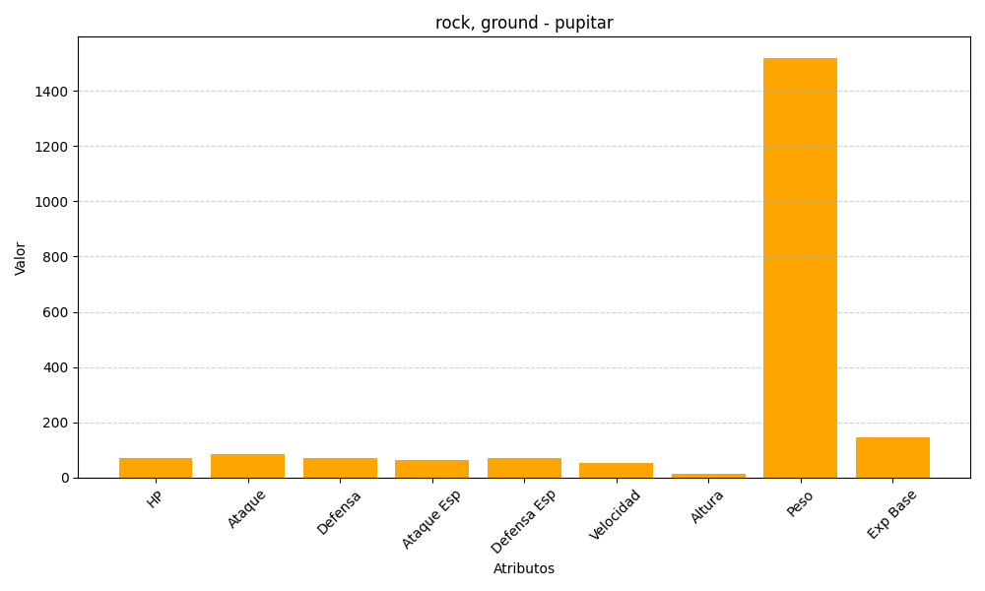
ID | Nombre | Tipo | HP | Ataque | Defensa | Ataque Especial | Defensa Especial | Velocidad | Altura | Peso | Experiencia Base
247 | pupitar | rock, ground | 70 | 84 | 70 | 65 | 70 | 51 | 12 | 1520 | 144

